상품제안서
프롬비 푸드락 고급형 진공포장기 | 상품코드: F23822

 |  |  |  |  |  |  | 02-412-0044 | www.easy1.co.kr
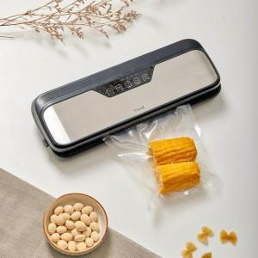 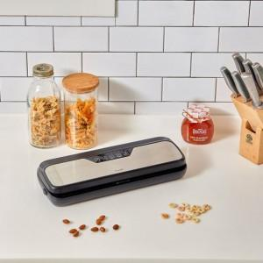

【상세/제작정보】

【인쇄/포장옵션】 | 스티커 / 포장불가능

【공급단가】 | 수량 | 30~ | 100~ | 300~ | 500~ | 1,000~
*VAT별도 | 단가 | 49,770원 | 48,110원 | 46,450원 | 44,790원 | 43,130원

【상품 URL】 | https://dev.easy1.co.kr:443/src/goods_detail.php?gdno=23822

